cronograma
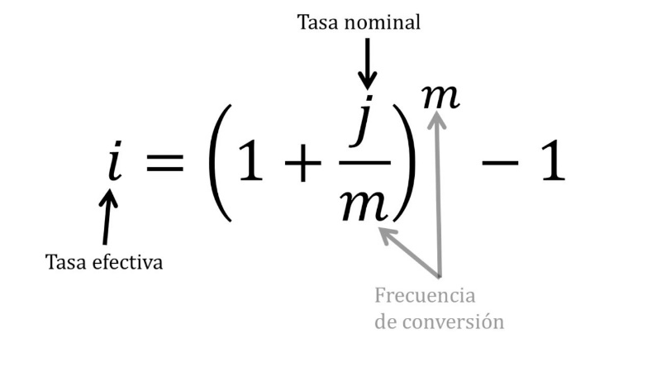
 |  |  |  | cem | capacidad
 |  | cuota | S/ 745.47 |  | endeudamiento
total | S/ 30,000.00 |  |  |  | mensual
inicial | S/ 12,000.00 | capital | S/ 428.57
total prestado | S/ 18,000.00 | interes | 316.89857143 | 0.4
 |  |  |  | sueldo neto | S/ 2,000.00
cuota | S/ 745.47 |  |  |  | S/ 800.00
cantidad de cuotas | S/ 42.00 | TCEA: | 22.150% | ANUAL
pago total | S/ 31,309.74
 |  | CAPITAL | 1.68% | MENSUAL
pago de cuotas | S/ 31,309.74 | CUOTA | -S/ 601.0000 | CUOTA | -846.31502321
pago de inicial | S/ 12,000.00 |  |  |  | -S/ 245.3150
pago total | S/ 43,309.74 | VALOR TOTAL | S/ 25,242.00
 |  | VALOR DE INICIAL | S/ 12,000.00
capital inicial | S/ 30,000.00 | valor total | S/ 37,242.00

costo del dinero | S/ 13,309.74 | interes total | S/ 7,242.00
pago de interes en cuotas | 316.89857143 |  | S/ 201.17 | S/ 2,414.00 |  |  | S/ 600.00
 |  | interes total | -S/ 7,242.00
cuotas de pago | 12 | total capital | -S/ 18,000.00
costo en 12 cuotas | S/ 3,802.78 |  |  |  |  |  |  |  | 200
 |  | cuota | interes | capital | total
 |  | 1 | -S/ 302.64 | -S/ 298.36 | -S/ 601.0000 |  | sueldos anuales
 |  | 2 | -S/ 297.62 | -S/ 303.38 | -S/ 601.0000 |  | 15
 |  | 3 | -S/ 292.52 | -S/ 308.48 | -S/ 601.0000 |  | ingreso anual
 |  | 4 | -S/ 287.33 | -S/ 313.67 | -S/ 601.0000 |  |  | S/ 30,000.00
 |  | 5 | -S/ 282.06 | -S/ 318.94 | -S/ 601.0000
 |  | 6 | -S/ 276.70 | -S/ 324.30 | -S/ 601.0000
 |  | 7 | -S/ 271.24 | -S/ 329.76 | -S/ 601.0000
 |  | 8 | -S/ 265.70 | -S/ 335.30 | -S/ 601.0000 | -S/ 1,202.0000
 |  | 9 | -S/ 260.06 | -S/ 340.94 | -S/ 601.0000
 |  | 10 | -S/ 254.33 | -S/ 346.67 | -S/ 601.0000
 |  | 11 | -S/ 248.50 | -S/ 352.50 | -S/ 601.0000
 |  | 12 | -S/ 242.57 | -S/ 358.43 | -S/ 601.0000 | -S/ 1,202.0000
 |  | 13 | -S/ 236.55 | -S/ 364.45 | -S/ 601.0000
 |  | 14 | -S/ 230.42 | -S/ 370.58 | -S/ 601.0000
 |  | 15 | -S/ 224.19 | -S/ 376.81 | -S/ 601.0000
 |  | 16 | -S/ 217.85 | -S/ 383.15 | -S/ 601.0000
 |  | 17 | -S/ 211.41 | -S/ 389.59 | -S/ 601.0000
 |  | 18 | -S/ 204.86 | -S/ 396.14 | -S/ 601.0000
 |  | 19 | -S/ 198.20 | -S/ 402.80 | -S/ 601.0000 | -S/ 1,202.0000
 |  | 20 | -S/ 191.43 | -S/ 409.57 | -S/ 601.0000
 |  | 21 | -S/ 184.54 | -S/ 416.46 | -S/ 601.0000
 |  | 22 | -S/ 177.54 | -S/ 423.46 | -S/ 601.0000
 |  | 23 | -S/ 170.42 | -S/ 430.58 | -S/ 601.0000
 |  | 24 | -S/ 163.18 | -S/ 437.82 | -S/ 601.0000 | -S/ 1,202.0000
 |  | 25 | -S/ 155.82 | -S/ 445.18 | -S/ 601.0000
 |  | 26 | -S/ 148.34 | -S/ 452.66 | -S/ 601.0000
 |  | 27 | -S/ 140.73 | -S/ 460.27 | -S/ 601.0000
 |  | 28 | -S/ 132.99 | -S/ 468.01 | -S/ 601.0000
 |  | 29 | -S/ 125.12 | -S/ 475.88 | -S/ 601.0000
 |  | 30 | -S/ 117.12 | -S/ 483.88 | -S/ 601.0000
 |  | 31 | -S/ 108.98 | -S/ 492.02 | -S/ 601.0000
 |  | 32 | -S/ 100.71 | -S/ 500.29 | -S/ 601.0000
 |  | 33 | -S/ 92.30 | -S/ 508.70 | -S/ 601.0000
 |  | 34 | -S/ 83.75 | -S/ 517.25 | -S/ 601.0000
 |  | 35 | -S/ 75.05 | -S/ 525.95 | -S/ 601.0000
 |  | 36 | -S/ 66.21 | -S/ 534.79 | -S/ 601.0000
 |  | 37 | -S/ 57.21 | -S/ 543.79 | -S/ 601.0000
 |  | 38 | -S/ 48.07 | -S/ 552.93 | -S/ 601.0000
 |  | 39 | -S/ 38.78 | -S/ 562.22 | -S/ 601.0000
 |  | 40 | -S/ 29.32 | -S/ 571.68 | -S/ 601.0000
 |  | 41 | -S/ 19.71 | -S/ 581.29 | -S/ 601.0000
 |  | 42 | -S/ 9.94 | -S/ 591.06 | -S/ 601.0000

